G.14-2568
ภาพถ่ายและรูปตัดขวางลำน้ำสถานีสำรวจอุทกวิทยาน้ำฝาง (G.14)
บ้านคายใน ต.บ้านคาย อ.แม่อาย จ.เชียงใหม่ ปี 2568
 |  |  |  |  |  |  |  |  |  |  |  | 2567 |  |  | 2568
 |  |  |  |  |  |  |  |  |  |  |  | สำรวจเมื่อ 10 ม.ค.2567 |  |  | สำรวจเมื่อ 19 พ.ย.2567
 |  |  |  |  |  |  |  |  |  |  |  | ระยะ | ระดับ | ผิวน้ำ | ระยะ | ระดับ | ผิวน้ำ
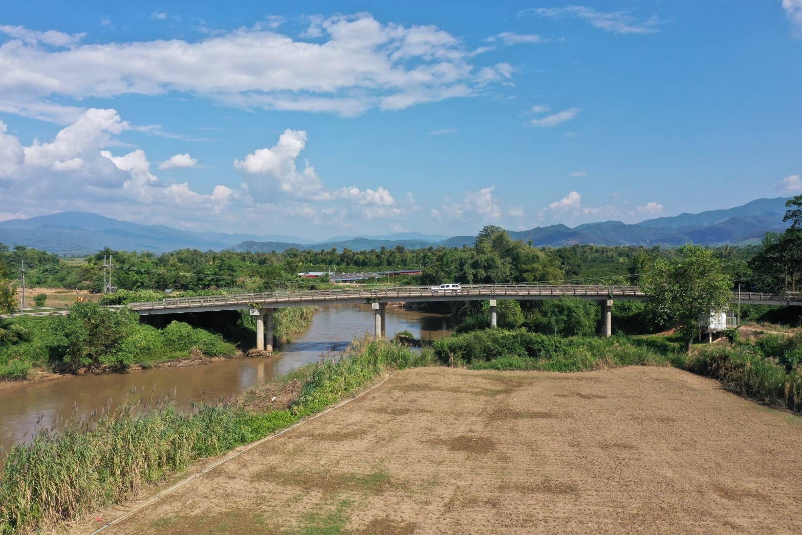
 |  |  |  |  |  |  |  |  |  |  |  | -50 | 450.746 | 443.470 | -50 | 451.299 | 444.450
 |  |  |  |  |  |  |  |  |  |  |  | -40 | 451.151 | 443.470 | -40 | 451.432 | 444.450
 |  |  |  |  |  |  |  |  |  |  |  | -30 | 451.448 | 443.470 | -30 | 451.589 | 444.450
 |  |  |  |  |  |  |  |  |  |  |  | -20 | 451.613 | 443.470 | -20 | 451.709 | 444.450
 |  |  |  |  |  |  |  |  |  |  |  | -10 | 451.920 | 443.470 | -10 | 451.876 | 444.450
 |  |  |  |  |  |  |  |  |  |  |  | 0 | 452.249 | 443.470 | 0 | 452.249 | 444.450
 |  |  |  |  |  |  |  |  |  |  |  | 0 | 449.029 | 443.470 | 0 | 448.794 | 444.450
 |  |  |  |  |  |  |  |  |  |  |  | 5 | 448.019 | 443.470 | 5 | 448.182 | 444.450
 |  |  |  |  |  |  |  |  |  |  |  | 10 | 447.844 | 443.470 | 10 | 447.577 | 444.450
 |  |  |  |  |  |  |  |  |  |  |  | 15 | 445.239 | 443.470 | 15 | 445.142 | 444.450
 |  |  |  |  |  |  |  |  |  |  |  | 20 | 443.470 | 443.470 | 18 | 444.450 | 444.450
 |  |  |  |  |  |  |  |  |  |  |  | 25 | 442.810 | 443.470 | 20 | 443.870 | 444.450
 |  |  |  |  |  |  |  |  |  |  |  | 30 | 442.200 | 443.470 | 25 | 441.910 | 444.450
 |  |  |  |  |  |  |  |  |  |  |  | 35 | 442.810 | 443.470 | 30 | 441.890 | 444.450
รูปตัดขวางลำน้ำน้ำฝางที่แนวสำรวจปริมาณน้ำ
 |  |  |  |  |  |  |  |  |  |  |  | 40 | 443.689 | 443.470 | 35 | 442.750 | 444.450
 |  |  |  |  |  |  |  |  |  |  |  | 45 | 443.910 | 443.470 | 40 | 443.780 | 444.450
 |  |  |  |  |  |  |  |  |  |  |  | 50 | 444.598 | 443.470 | 45 | 443.990 | 444.450
 |  |  |  |  |  |  |  |  |  |  |  | 55 | 445.147 | 443.470 | 46 | 444.450 | 444.450
 |  |  |  |  |  |  |  |  |  |  |  | 60 | 445.481 | 443.470 | 50 | 444.899 | 444.450
 |  |  |  |  |  |  |  |  |  |  |  | 65 | 445.694 | 443.470 | 55 | 445.064 | 444.450
 |  |  |  |  |  |  |  |  |  |  |  | 70 | 445.768 | 443.470 | 60 | 445.424 | 444.450
 |  |  |  |  |  |  |  |  |  |  |  | 75 | 445.919 | 443.470 | 65 | 445.777 | 444.450
 |  |  |  |  |  |  |  |  |  |  |  | 80 | 445.999 | 443.470 | 70 | 445.800 | 444.450
 |  |  |  |  |  |  |  |  |  |  |  | 85 | 446.323 | 443.470 | 75 | 445.987 | 444.450
 |  |  |  |  |  |  |  |  |  |  |  | 90 | 447.760 | 443.470 | 80 | 445.954 | 444.450
 |  |  |  |  |  |  |  |  |  |  |  | 95 | 448.936 | 443.470 | 85 | 446.334 | 444.450
 |  |  |  |  |  |  |  |  |  |  |  | 100 | 447.940 | 443.470 | 90 | 447.050 | 444.450
 |  |  |  |  |  |  |  |  |  |  |  | 105 | 445.650 | 443.470 | 95 | 448.916 | 444.450
 |  |  |  |  |  |  |  |  |  |  |  | 110 | 445.648 | 443.470 | 100 | 448.351 | 444.450
 |  |  |  |  |  |  |  |  |  |  |  | 115 | 447.394 | 443.470 | 105 | 444.931 | 444.450
 |  |  |  |  |  |  |  |  |  |  |  | 120 | 449.450 | 443.470 | 110 | 444.939 | 444.450
 |  |  |  |  |  |  |  |  |  |  |  | 125 | 449.989 | 443.470 | 115 | 447.002 | 444.450
ระยะ | -50 | -40 | -30 | -20 | -10 | 0 | 0 | 5 | 10 | 15 | 18 | 125 | 452.349 | 443.470 | 120 | 449.502 | 444.450
ระดับ | 451.299 | 451.432 | 451.589 | 451.709 | 451.876 | 452.249 | 448.794 | 448.182 | 447.577 | 445.142 | 444.450 | 135 | 451.850 | 443.470 | 125 | 450.084 | 444.450
ระยะ | 20 | 25 | 30 | 35 | 40 | 45 | 46 | 50 | 55 | 60 | 65 | 145 | 451.496 | 443.470 | 125 | 452.349 | 444.450
ระดับ | 443.870 | 441.910 | 441.890 | 442.750 | 443.780 | 443.990 | 444.450 | 444.899 | 445.064 | 445.424 | 445.777 | 155 | 451.190 | 443.470 | 135 | 451.932 | 444.450
ระยะ | 70 | 75 | 80 | 85 | 90 | 95 | 100 | 105 | 110 | 115 | 120 | 165 | 450.879 | 443.470 | 145 | 451.513 | 444.450
ระดับ | 445.800 | 445.987 | 445.954 | 446.334 | 447.050 | 448.916 | 448.351 | 444.931 | 444.939 | 447.002 | 449.502 | 175 | 450.523 | 443.470 | 155 | 451.084 | 444.450
ระยะ | 125 | 125 | 135 | 145 | 155 | 165 | 175 |  |  |  |  |  |  |  | 165 | 450.644 | 444.450
ระดับ | 450.084 | 452.349 | 451.932 | 451.513 | 451.084 | 450.644 | 450.115 |  |  |  |  |  |  |  | 175 | 450.115 | 444.450
ระยะ
ระดับ
ระยะ
ระดับ

 | BM. | 449.169 | ม.(ร.ท.ก.) |  | ตลิ่งฝั่งซ้าย | 452.249 | ม.(ร.ท.ก.) |  | ตลิ่งฝั่งขวา | 452.349 | ม.(ร.ท.ก.)
 | ท้องน้ำ | 441.890 | ม.(ร.ท.ก.) |  | ศูนย์เสา | 443.580 | ม.(ร.ท.ก.) |  | สำรวจเมื่อ 19 พ.ย.2567

 |  |  |  |  |  |  |  |  | ผู้สำรวจ นายพุธิพงษ์ นาคเมือง

 |  |  |  | ตรวจสอบหมุดหลักฐานแล้ว

 |  |  |  |  | เปลี่ยนรูปแล้ว

